Sheet1
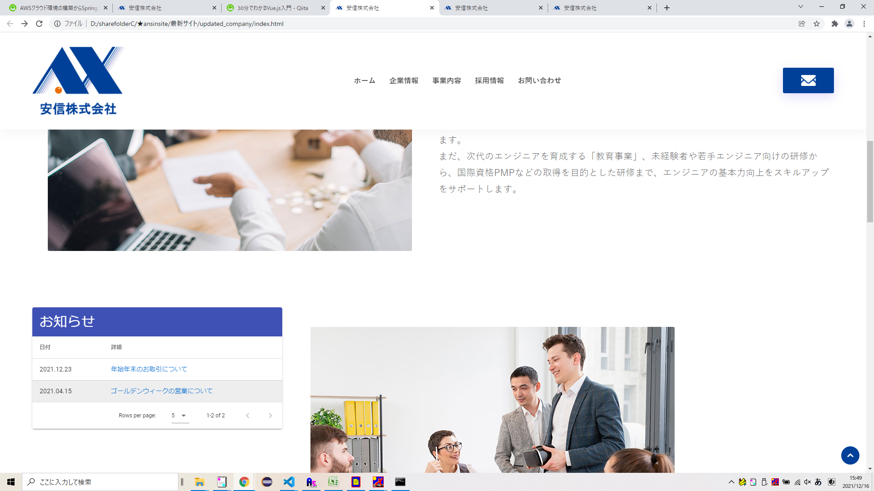

「もっと」ボタンを追加
お知らせ一覧htmlを新規作成
お知らせ詳細htmlを新規作成

Sheet2
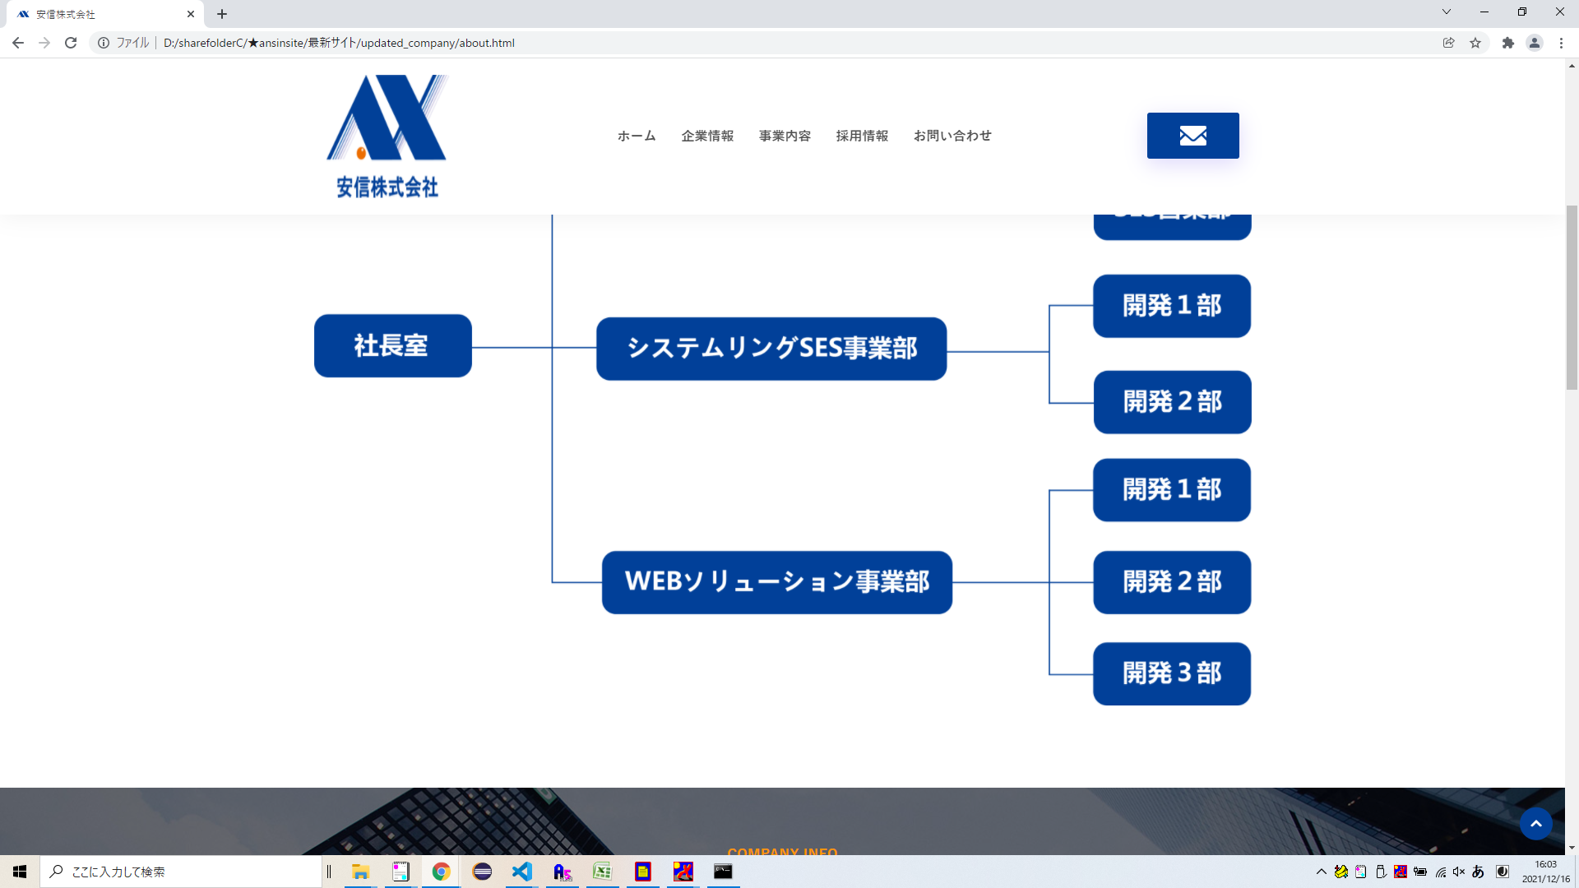
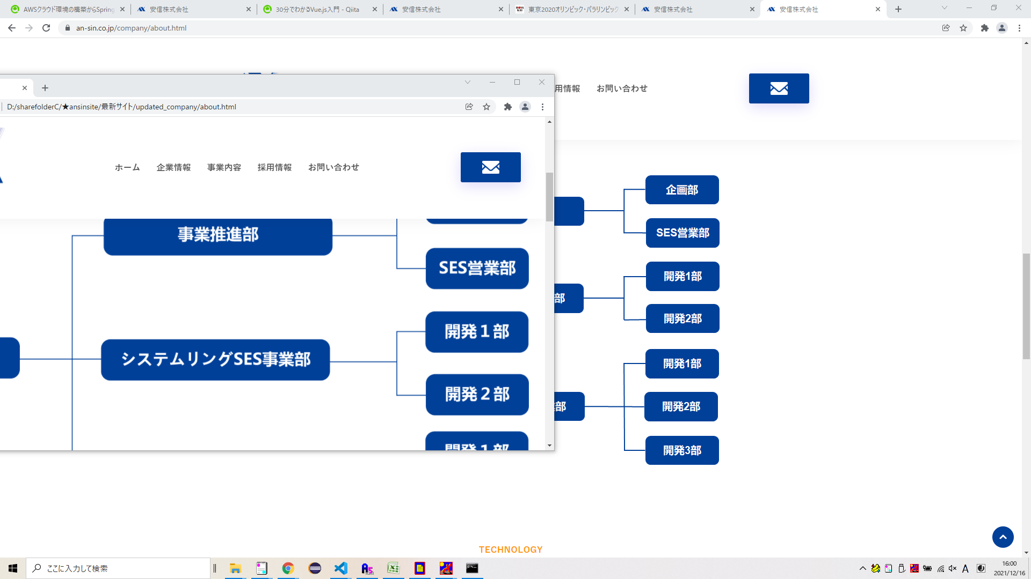

字のサイズは現行のままでお願いいたします。
字の

Sheet3
企画部

事業推進部

SES営業部

開発1部

社長室
WEBソリューション事業部
開発2部

開発3部

開発1部

開発2部

